Sheet1
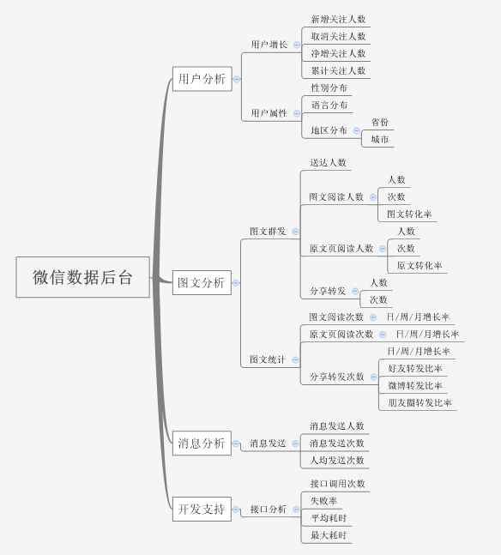
序号 | 模块 | 状态 | 数据源 | 备注
1 | 微博热议 | 已完成 | 新浪 | 还需页面微调
2 | 微信热议 | 已完成 | 清博 | 还需页面微调
3 | 微博预测 | 已完成 | 新浪 | 预测算法持续优化
4 | 微信预测 | 未完成 | 清博 | 预测算法待研究
5 | 产品权限 | 已完成 | - | 目前TO B权限
6 | 我的收藏 | 未完成 | - | 未设计
7
8
9
10

项目名称 | 产品类型 | 合同额 | 项目状态
央视网“融媒数据链”产品服务项目2019 | 两微运营/记者头条 | 980000 | 待签约
军事频道新闻线索及互动系统2019 | 记者头条/数据桥 | 2000000 | 待签约
军事频道移动指挥车指挥大屏系统2019 | 记者头条 | 2200000 | 推进中

 |  |  |  | 频道、时段、地区收视率对比
 | 历史数据分钟级 | 实时数据分钟级 | 历史数据展现
索福瑞（全国、本地/地面频道） | √ |  | √
酷云（给全国实时、可存储成历史分钟数据，有节目，需计算历史数据） | √ | √ |  | 节目数据统计起来较麻烦
欢网（暂无）
IPTV（暂未提供，与华数相同） | √ | √ | √
华数（本地/地面频道）实时、历史日数据，无节目，可存储历史5分钟） | √ | √ | √

微信后台数据从人、图文和消息以及接口方面做了简单的数据汇总展现，每个指标都可选择不同的时间节点查看变化趋势，系统默认设置有7天、14天和30天3个节点。具体指标参见下图：

